Teksts uz biļetes
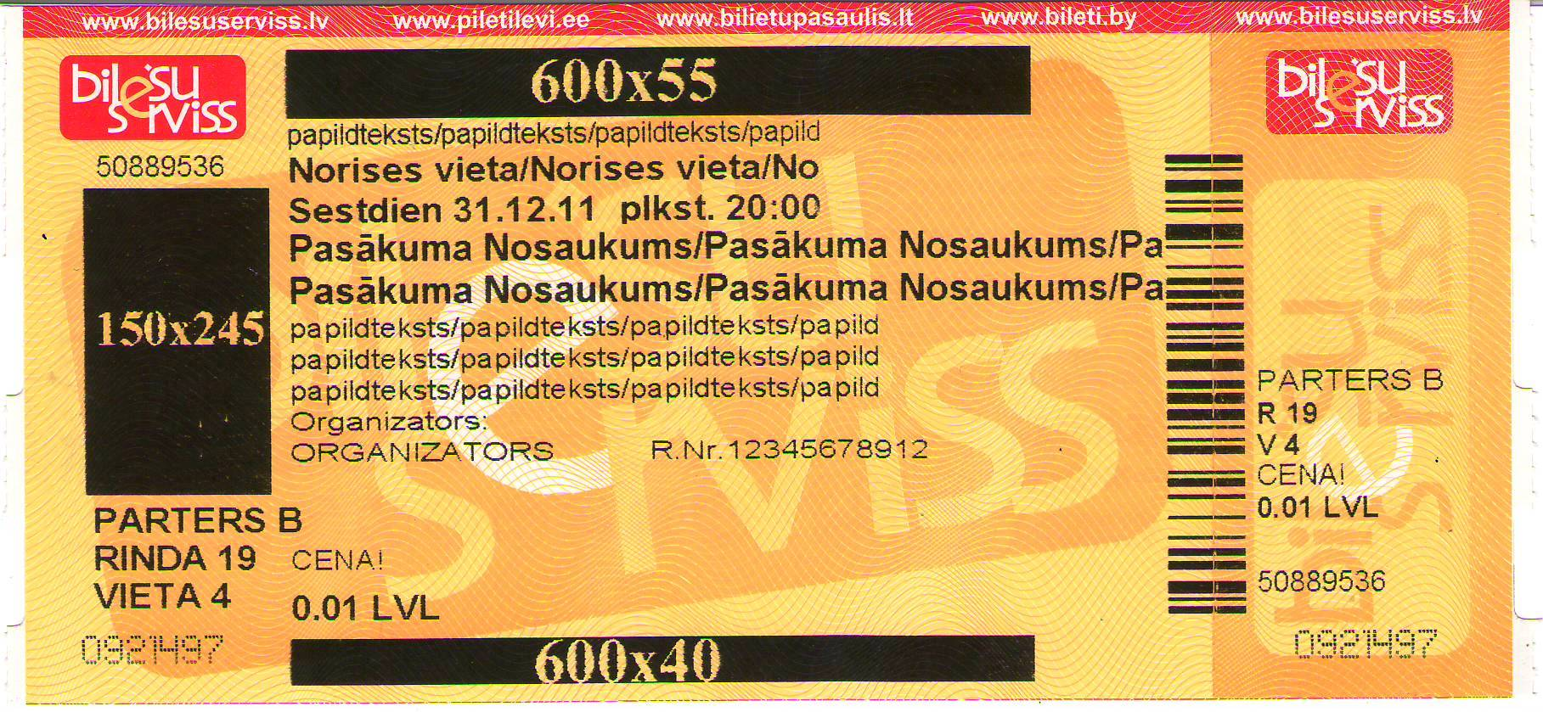
 |  |  |  | RŪTIŅU SKAITS NORĀDA MAKSIMĀLO IESPĒJAMO SIMBOLU SKAITU TEKSTĀ UZ BIĻETES!!!
 |  |  |  |  |  |  |  |  | Teksts uz biļetes

 |  | LOGO 150x245px | LOGO /melnbalts 600x55 px/ (JPG fails. Pievienot atsevišķu failu e-pastā)

1. |  |  |  |  |  |  |  |  |  |  |  |  |  |  |  |  |  |  |  |  |  |  |  | 32 simboli | (pēc jūsu ieskatiem)
2. |  |  |  |  |  |  |  |  |  |  |  |  |  |  |  |  |  |  |  |  |  |  |  | 30 simboli norises vieta (BOLD)
3. |  |  |  |  | d | i | e | n | , | . | . |  |  | p | l | k | s | t | . |  |  | : |  | Datums un laiks, kopā 40 simboli (BOLD)
4. |  |  |  |  |  |  |  |  |  |  |  |  |  |  |  |  |  |  |  |  |  |  |  | 25 simboli | pasākuma nosaukums (BOLD)
5. |  |  |  |  |  |  |  |  |  |  |  |  |  |  |  |  |  |  |  |  |  |  |  | 25 simboli | pasākuma nosaukums (BOLD)
6. |  |  |  |  |  |  |  |  |  |  |  |  |  |  |  |  |  |  |  |  |  |  |  | 29 simboli | (pēc jūsu ieskatiem)
7. |  |  |  |  |  |  |  |  |  |  |  |  |  |  |  |  |  |  |  |  |  |  |  | 32 simboli | (pēc jūsu ieskatiem)
8. |  |  |  |  |  |  |  |  |  |  |  |  |  |  |  |  |  |  |  |  |  |  |  | 32 simboli | (pēc jūsu ieskatiem)
9. | Organizators: |  |  |  |  |  |  |  |  |  |  |  |  |  |  |  |  |  | R | . | N | r | . | 45 simboli
 |  |  | LOGO /melnbalts 600x40 px/ (JPG fails. Pievienot atsevišķu failu e-pastā)

 |  |  |  |  |  |  |  |  |  |  |  |  | NB!
 |  |  |  |  |  |  |  |  |  |  |  |  | Lai pārvietotos uz nākamo kvadrātu izmantojiet virzienu bultiņas
 |  |  |  |  |  |  |  |  |  |  |  |  | Aizpildot ar roku lūdzu izmantojiet drukātos burtus

 |  |  |  |  |  |  |  |  |  |  |  |  |  |  |  |  |  | Iespēja izvietot reklāmu arī uz i-biļetēm. Nepieciešams 1 JPG fails. Max izmērs 190x125mm, Izšķirtspēja vismaz 200

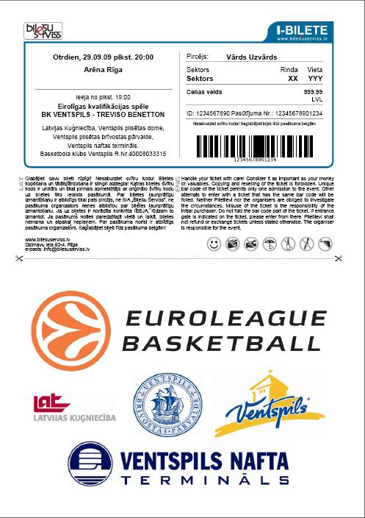
 |  |  |  |  |  |  |  |  |  |  |  | Logo krāsas tikai melna un balta!

